Portada

Afiliados Extranjeros
a la
Seguridad Social

 | ÍNDICE

Junio 2023

Indice
AFILIACIÓN MEDIA DE EXTRANJEROS A LA SEGURIDAD SOCIAL

ÍNDICE
Datos desestacionalizados
Resumen diario
Variación por Comunidad Autónoma
Distribución por regímenes, país de procedencia y género
Evolución de afiliados Extranjeros
Afiliación por regímenes, provincias y CC AA - Unión Europea
Afiliación por regímenes, provincias y CC AA - NO Unión Europea
Afiliación por regímenes, provincias y CC AA - TOTAL
Afiliación por género, provincias y CC AA
Evolución de la afiliación media de Extranjeros
Evolución de la afiliación de Extranjeros por provincias y CC AA
Reg. General. Distribución por sectores de actividad (gráfico)
Reg. General. Distribución por sectores de actividad
Reg. Autónomos. Distribución por sectores de actividad (gráfico)
Reg. Autónomos Distribución por sectores de actividad
Gráficos evolución, según país de procedencia
Distribución por paises de procedencia
Por nacionalidad, régimen, género (gráfico dinámico)

DISTRIBUCIÓN POR CC AA
Andalucia | - Por Regímenes | - Por Sectores | - Por Paises
Aragón | - Por Regímenes | - Por Sectores | - Por Paises
Asturias | - Por Regímenes | - Por Sectores | - Por Paises
ILLES BALEARS | - Por Regímenes | - Por Sectores | - Por Paises
Islas Canarias | - Por Regímenes | - Por Sectores | - Por Paises
Cantabria | - Por Regímenes | - Por Sectores | - Por Paises
Castilla y León | - Por Regímenes | - Por Sectores | - Por Paises
Castilla la Mancha | - Por Regímenes | - Por Sectores | - Por Paises
Cataluña | - Por Regímenes | - Por Sectores | - Por Paises
C. Valenciana | - Por Regímenes | - Por Sectores | - Por Paises
Extremadura | - Por Regímenes | - Por Sectores | - Por Paises
Galicia | - Por Regímenes | - Por Sectores | - Por Paises
Madrid | - Por Regímenes | - Por Sectores | - Por Paises
R. de Murcia | - Por Regímenes | - Por Sectores | - Por Paises
Navarra | - Por Regímenes | - Por Sectores | - Por Paises
País Vasco | - Por Regímenes | - Por Sectores | - Por Paises
La Rioja | - Por Regímenes | - Por Sectores | - Por Paises
Ceuta | - Por Regímenes | - Por Sectores | - Por Paises
Melilla | - Por Regímenes | - Por Sectores | - Por Paises

Desestacionalizados
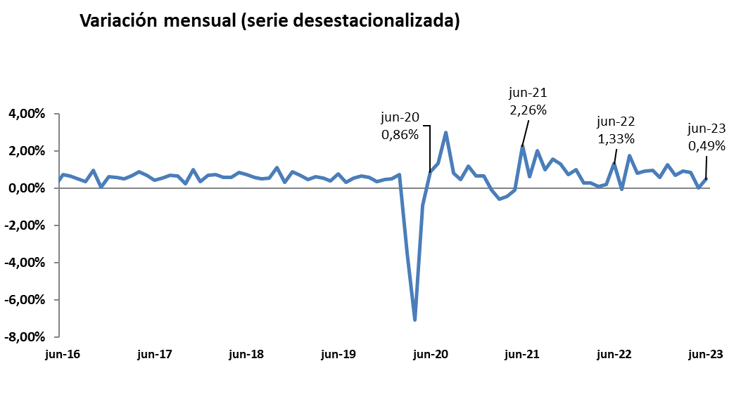
Junio 2023
 |  |  |  |  | VOLVER AL ÍNDICE

Afiliados
Desestacionalizados
2.607.613

VARIACIÓN
MENSUAL
12.830
0,49 %

 | Mes-Año | Ajuste estacional
 | Jan-14 | 1,567,954
 | Feb-14 | 1,568,037
 | Mar-14 | 1,563,165
 | Apr-14 | 1,559,959
 | May-14 | 1,559,707
 | Jun-14 | 1,560,920
 | Jul-14 | 1,562,890
 | Aug-14 | 1,565,567
 | Sep-14 | 1,568,049
 | Oct-14 | 1,569,357
 | Nov-14 | 1,571,416
 | Dec-14 | 1,574,319
 | Jan-15 | 1,573,809
 | Feb-15 | 1,580,072
 | Mar-15 | 1,591,196
 | Apr-15 | 1,601,101
 | May-15 | 1,610,644
 | Jun-15 | 1,613,818
 | Jul-15 | 1,618,298
 | Aug-15 | 1,624,700
 | Sep-15 | 1,632,000
 | Oct-15 | 1,634,143
 | Nov-15 | 1,645,809
 | Dec-15 | 1,653,113
 | Jan-16 | 1,661,676
 | Feb-16 | 1,667,771
 | Mar-16 | 1,672,729
 | Apr-16 | 1,675,239
 | May-16 | 1,677,188
 | Jun-16 | 1,689,171
 | Jul-16 | 1,699,973
 | Aug-16 | 1,708,495
 | Sep-16 | 1,714,598
 | Oct-16 | 1,730,965
 | Nov-16 | 1,731,678
 | Dec-16 | 1,742,425
 | Jan-17 | 1,752,613
 | Feb-17 | 1,761,329
 | Mar-17 | 1,772,846
 | Apr-17 | 1,788,321
 | May-17 | 1,800,362
 | Jun-17 | 1,808,104
 | Jul-17 | 1,817,893
 | Aug-17 | 1,830,626
 | Sep-17 | 1,842,403
 | Oct-17 | 1,846,848
 | Nov-17 | 1,865,485
 | Dec-17 | 1,872,375
 | Jan-18 | 1,885,516
 | Feb-18 | 1,899,372
 | Mar-18 | 1,910,057
 | Apr-18 | 1,921,052
 | May-18 | 1,936,900
 | Jun-18 | 1,951,265
 | Jul-18 | 1,962,521
 | Aug-18 | 1,972,614
 | Sep-18 | 1,983,314
 | Oct-18 | 2,004,872
 | Nov-18 | 2,011,014
 | Dec-18 | 2,028,931
 | Jan-19 | 2,042,641
 | Feb-19 | 2,051,979
 | Mar-19 | 2,064,751
 | Apr-19 | 2,076,227
 | May-19 | 2,084,473
 | Jun-19 | 2,100,135
 | Jul-19 | 2,106,976
 | Aug-19 | 2,118,502
 | Sep-19 | 2,132,715
 | Oct-19 | 2,145,171
 | Nov-19 | 2,152,556
 | Dec-19 | 2,162,399
 | Jan-20 | 2,173,511
 | Feb-20 | 2,189,421
 | Mar-20 | 2,112,884
 | Apr-20 | 1,963,439
 | May-20 | 1,945,255
 | Jun-20 | 1,962,013
 | Jul-20 | 1,988,192
 | Aug-20 | 2,047,965
 | Sep-20 | 2,064,365
 | Oct-20 | 2,074,203
 | Nov-20 | 2,098,314
 | Dec-20 | 2,112,389
 | Jan-21 | 2,125,921
 | Feb-21 | 2,123,606
 | Mar-21 | 2,111,182
 | Apr-21 | 2,101,666
 | May-21 | 2,099,570
 | Jun-21 | 2,146,990
 | Jul-21 | 2,160,232
 | Aug-21 | 2,204,054
 | Sep-21 | 2,225,856
 | Oct-21 | 2,260,779
 | Nov-21 | 2,290,099
 | Dec-21 | 2,306,664
 | Jan-22 | 2,329,176
 | Feb-22 | 2,335,216
 | Mar-22 | 2,342,004
 | Apr-22 | 2,343,637 | 1,633 | 0.07%
 | May-22 | 2,348,595 | 4,958 | 0.21%
 | Jun-22 | 2,379,846 | 31,251 | 1.33%
 | Jul-22 | 2,378,437 | -1,409 | -0.06%
 | Aug-22 | 2,419,877 | 41,440 | 1.74%
 | Sep-22 | 2,439,668 | 19,791 | 0.82%
 | Oct-22 | 2,462,109 | 22,441 | 0.92%
 | Nov-22 | 2,485,897 | 23,788 | 0.97%
 | Dec-22 | 2,500,677 | 14,780 | 0.59%
 | Jan-23 | 2,532,345 | 31,668 | 1.27%
 | Feb-23 | 2,549,823 | 17,478 | 0.69%
 | Mar-23 | 2,573,331 | 23,508 | 0.92%
 | Apr-23 | 2,594,640 | 21,309 | 0.83%
 | May-23 | 2,594,783 | 143 | 0.01%
 | Jun-23 | 2,607,613 | 12,830 | 0.49%

Resumen diario
 | AFILIACIÓN DE EXTRANJEROS
 | RESUMEN DIARIO (Junio 2023)
VARIACIÓN DIARIA (JUNIO 2023)
 | Fecha | TOTAL SISTEMA | Variación diaria |  | VOLVER AL ÍNDICE
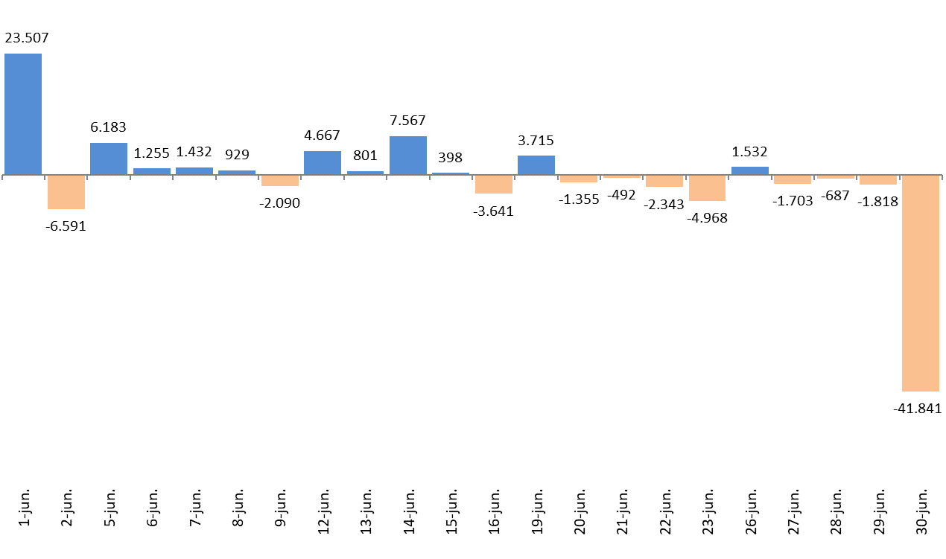
 |  |  | Absoluta | en %
 | 2023-05-31 | 2,671,022
 | 2023-06-01 | 2,694,529 | 23,507 | 0.88%
 | 2023-06-02 | 2,687,938 | -6,591 | -0.24%
 | 2023-06-05 | 2,694,121 | 6,183 | 0.23%
 | 2023-06-06 | 2,695,376 | 1,255 | 0.05%
 | 2023-06-07 | 2,696,808 | 1,432 | 0.05%
 | 2023-06-08 | 2,697,737 | 929 | 0.03%
 | 2023-06-09 | 2,695,647 | -2,090 | -0.08%
 | 2023-06-12 | 2,700,314 | 4,667 | 0.17%
 | 2023-06-13 | 2,701,115 | 801 | 0.03%
 | 2023-06-14 | 2,708,682 | 7,567 | 0.28%
 | 2023-06-15 | 2,709,080 | 398 | 0.01%
 | 2023-06-16 | 2,705,439 | -3,641 | -0.13%
 | 2023-06-19 | 2,709,154 | 3,715 | 0.14%
 | 2023-06-20 | 2,707,799 | -1,355 | -0.05%
 | 2023-06-21 | 2,707,307 | -492 | -0.02%
 | 2023-06-22 | 2,704,964 | -2,343 | -0.09%
 | 2023-06-23 | 2,699,996 | -4,968 | -0.18%
 | 2023-06-26 | 2,701,528 | 1,532 | 0.06%
 | 2023-06-27 | 2,699,825 | -1,703 | -0.06%
 | 2023-06-28 | 2,699,138 | -687 | -0.03%
 | 2023-06-29 | 2,697,320 | -1,818 | -0.07%
 | 2023-06-30 | 2,655,479 | -41,841 | -1.55%

Variación por CCAA
 | AFILIACIÓN DE EXTRANJEROS
 | VARIACIÓN POR COMUNIDAD AUTÓNOMA (Junio 2023)
 |  |  |  | Número de Afiliados |  | Diferencias |  | VOLVER AL ÍNDICE
VARIACION TOTAL DE AFILIADOS POR COMUNIDAD AUTÓNOMA ( Del 1 al 30 de Junio de 2023 ) | COMUNIDAD AUTÓNOMA | Código Provincia | Provincia | 2023-05-31 | 2023-06-30 | Absoluta | % Variación
 |  | 4 | Almeria | 72,154 | 66,243 | -5,911 | -8.19%
 |  | 11 | Cadiz | 16,163 | 16,642 | 479 | 2.96%
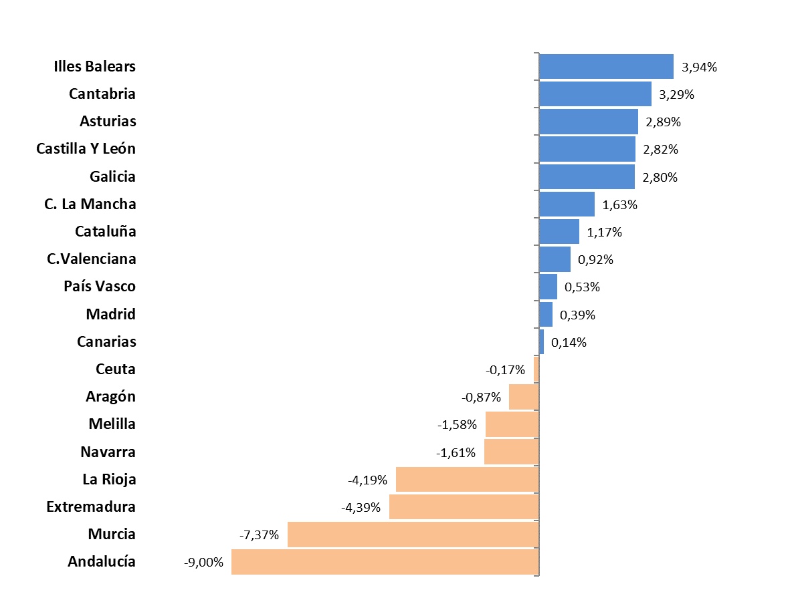
 |  | 14 | Cordoba | 9,796 | 9,248 | -548 | -5.59%
 |  | 18 | Granada | 25,987 | 25,553 | -434 | -1.67%
 |  | 21 | Huelva | 54,336 | 31,376 | -22,960 | -42.26%
 |  | 23 | Jaen | 6,340 | 6,342 | 2 | 0.03%
 |  | 29 | Malaga | 100,956 | 101,952 | 996 | 0.99%
 |  | 41 | Sevilla | 39,325 | 38,445 | -880 | -2.24%
 | Andalucía |  |  | 325,057 | 295,801 | -29,256 | -9.00%
 |  | 22 | Huesca | 22,956 | 23,764 | 808 | 3.52%
 |  | 44 | Teruel | 8,318 | 8,495 | 177 | 2.13%
 |  | 50 | Zaragoza | 70,111 | 68,241 | -1,870 | -2.67%
 | Aragón |  |  | 101,385 | 100,500 | -885 | -0.87%
 | Asturias | 33 | Asturias | 19,525 | 20,090 | 565 | 2.89%
 | Illes Balears | 7 | Illes Balears | 138,151 | 143,598 | 5,447 | 3.94%
 |  | 35 | Las Palmas | 59,555 | 59,744 | 189 | 0.32%
 |  | 38 | Santa Cruz Tenerife | 56,373 | 56,344 | -29 | -0.05%
 | Canarias |  |  | 115,928 | 116,088 | 160 | 0.14%
 | Cantabria | 39 | Cantabria | 16,098 | 16,628 | 530 | 3.29%
 |  | 5 | Avila | 4,389 | 4,611 | 222 | 5.06%
 |  | 9 | Burgos | 15,864 | 15,991 | 127 | 0.80%
 |  | 24 | Leon | 9,779 | 9,848 | 69 | 0.71%
 |  | 34 | Palencia | 4,359 | 4,322 | -37 | -0.85%
 |  | 37 | Salamanca | 6,976 | 7,086 | 110 | 1.58%
 |  | 40 | Segovia | 9,739 | 10,554 | 815 | 8.37%
 |  | 42 | Soria | 5,329 | 5,632 | 303 | 5.69%
 |  | 47 | Valladolid | 15,573 | 15,967 | 394 | 2.53%
 |  | 49 | Zamora | 3,152 | 3,268 | 116 | 3.68%
 | Castilla Y León |  |  | 75,160 | 77,279 | 2,119 | 2.82%
 |  | 2 | Albacete | 15,467 | 16,492 | 1,025 | 6.63%
 |  | 13 | Ciudad Real | 13,822 | 13,279 | -543 | -3.93%
 |  | 16 | Cuenca | 14,057 | 15,163 | 1,106 | 7.87%
 |  | 19 | Guadalajara | 16,395 | 16,180 | -215 | -1.31%
 |  | 45 | Toledo | 27,112 | 27,151 | 39 | 0.14%
 | C. La Mancha |  |  | 86,853 | 88,265 | 1,412 | 1.63%
 |  | 8 | Barcelona | 461,380 | 462,017 | 637 | 0.14%
 |  | 17 | Girona | 73,431 | 76,161 | 2,730 | 3.72%
 |  | 25 | Lleida | 48,276 | 52,110 | 3,834 | 7.94%
 |  | 43 | Tarragona | 57,627 | 57,892 | 265 | 0.46%
 | Cataluña |  |  | 640,714 | 648,180 | 7,466 | 1.17%
 |  | 3 | Alacant-Alicante | 114,547 | 116,232 | 1,685 | 1.47%
 |  | 12 | Castelló | 38,920 | 40,256 | 1,336 | 3.43%
 |  | 46 | Valencia | 135,500 | 135,145 | -355 | -0.26%
 | C.Valenciana |  |  | 288,967 | 291,633 | 2,666 | 0.92%
 |  | 6 | Badajoz | 9,994 | 9,446 | -548 | -5.48%
 |  | 10 | Caceres | 7,000 | 6,802 | -198 | -2.83%
 | Extremadura |  |  | 16,994 | 16,248 | -746 | -4.39%
 |  | 15 | A Coruña | 22,400 | 22,870 | 470 | 2.10%
 |  | 27 | Lugo | 8,153 | 8,654 | 501 | 6.14%
 |  | 32 | Ourense | 7,206 | 7,311 | 105 | 1.46%
 |  | 36 | Pontevedra | 18,259 | 18,752 | 493 | 2.70%
 | Galicia |  |  | 56,018 | 57,587 | 1,569 | 2.80%
 | Madrid | 28 | Madrid | 535,940 | 538,051 | 2,111 | 0.39%
 | Murcia | 30 | Murcia | 104,674 | 96,963 | -7,711 | -7.37%
 | Navarra | 31 | Navarra | 34,873 | 34,310 | -563 | -1.61%
 |  | 1 | Araba-Álava | 15,369 | 15,072 | -297 | -1.93%
 |  | 20 | Gipuzkoa | 30,901 | 31,352 | 451 | 1.46%
 |  | 48 | Bizkaia | 42,086 | 42,401 | 315 | 0.75%
 | País Vasco |  |  | 88,356 | 88,825 | 469 | 0.53%
 | La Rioja | 26 | La Rioja | 19,672 | 18,847 | -825 | -4.19%
 | Ceuta | 51 | Ceuta | 2,407 | 2,403 | -4 | -0.17%
 | Melilla | 52 | Melilla | 4,250 | 4,183 | -67 | -1.58%
 |  |  | TOTALES | 2,671,022 | 2,655,479 | -15,543 | -0.58%

Distribución REG-PAÍS-GÉNERO
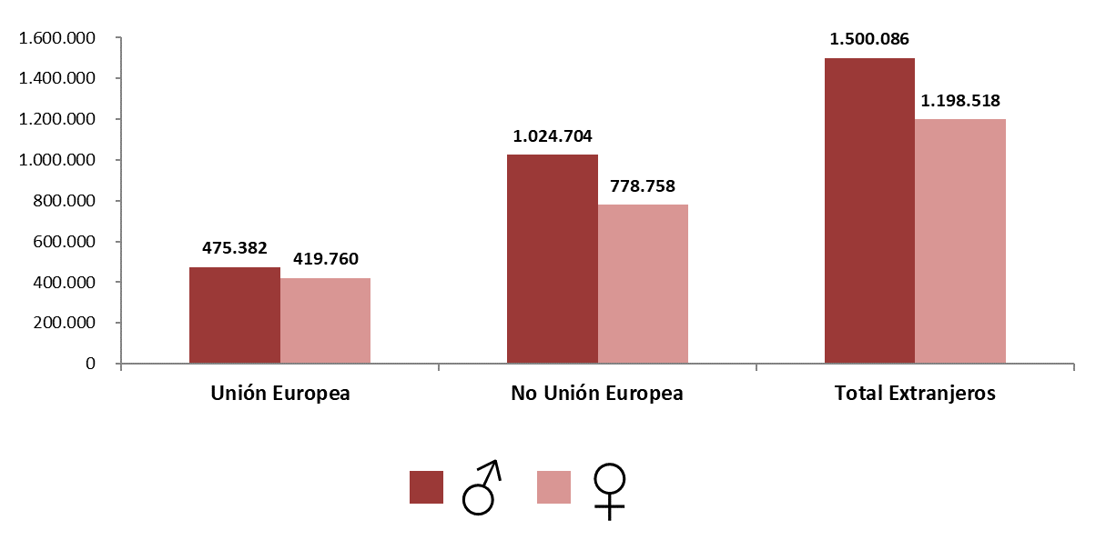
AFILIACIÓN DE EXTRANJEROS
DISTRIBUCIÓN POR REGÍMENES

MEDIA MAYO 2023 |  |  |  |  |  |  |  |  | VOLVER AL ÍNDICE

 | TOTAL GENERAL | General (1) | S.E. Agrario | S.E. Hogar | AUTÓNOMOS | MAR | CARBÓN | TOTAL
DE LA UNIÓN EUROPEA | 723,307 | 631,871 | 58,271 | 33,165 | 170,358 | 1,454 | 22 | 895,142
DE PAÍSES NO UNIÓN EUROPEA | 1,544,830 | 1,223,622 | 180,109 | 141,100 | 254,303 | 4,327 | 3 | 1,803,462
TOTAL EXTRANJEROS | 2,268,138 | 1,855,493 | 238,380 | 174,265 | 424,661 | 5,781 | 25 | 2,698,604
(1) No se incluyen los afiliados de los Sistemas Especiales Agrario y Hogar

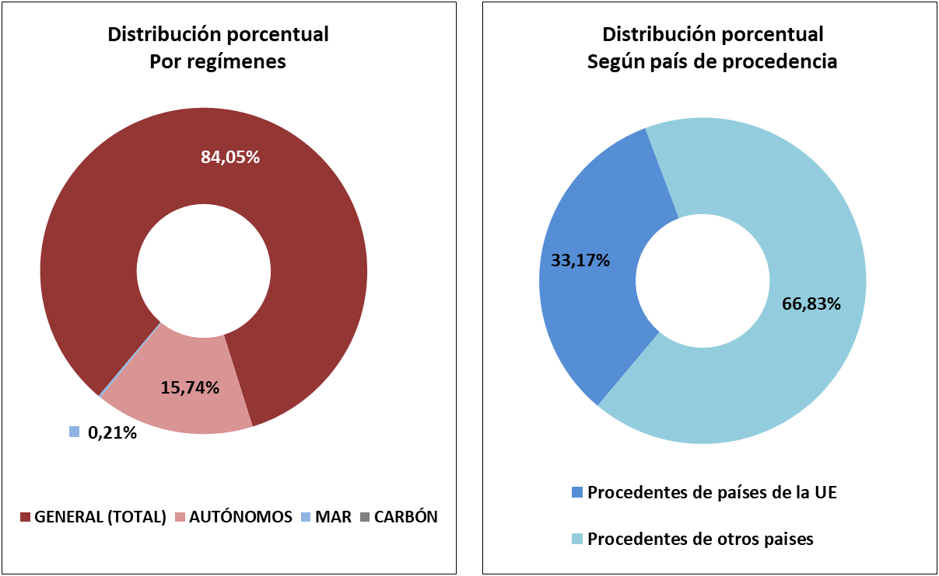

DISTRIBUCIÓN POR GÉNERO

Evolución de afiliados
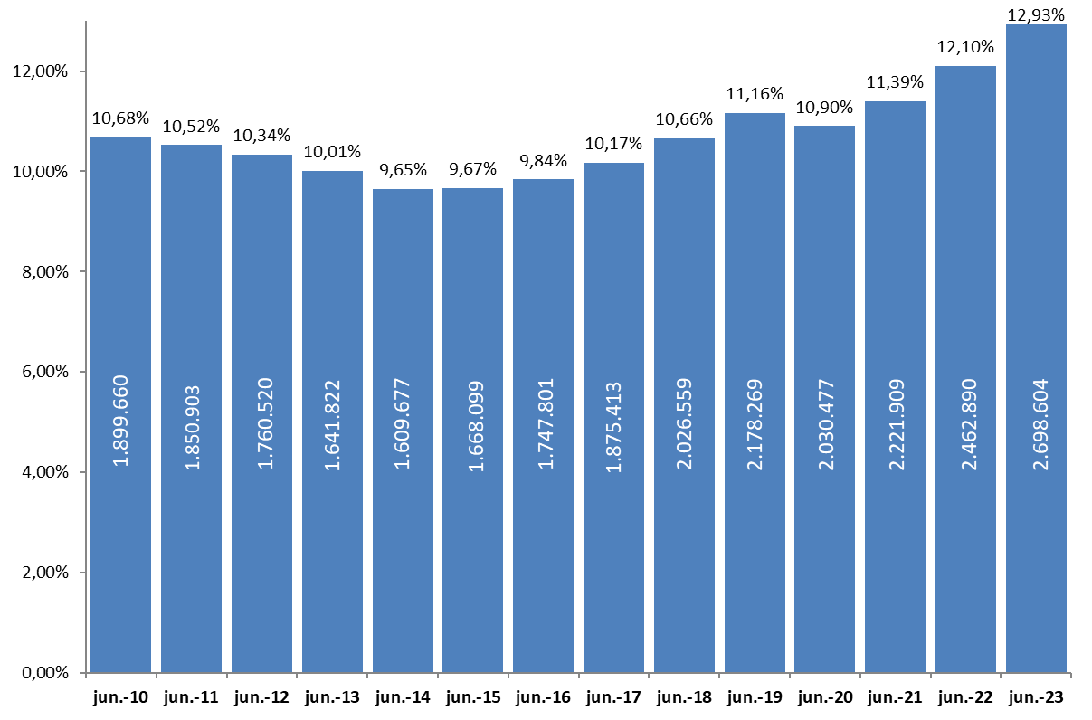
AFILIACIÓN DE EXTRANJEROS
 | AFILIADOS MEDIOS
EVOLUCIÓN DEL NÚMERO DE AFILIADOS EXTRANJEROS

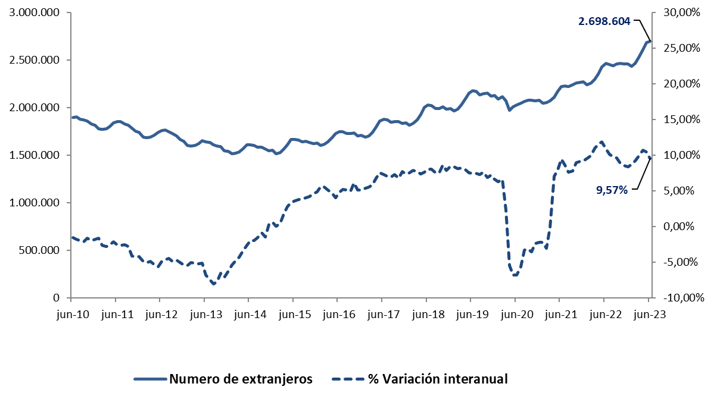

EVOLUCIÓN DEL PORCENTAJE DE EXTRANJEROS SOBRE TOTAL DE AFILIADOS

Total
 | AFILIACIÓN DE EXTRANJEROS
 | TOTAL EXTRANJEROS |  |  |  |  |  |  |  |  |  | VOLVER AL ÍNDICE

 | MEDIA JUNIO 2023
Cód. Prov. |  | TOTAL GENERAL | General (1) | S.E. Agrario | S.E. Hogar | AUTÓNOMOS | MAR | CARBÓN | TOTAL | NÚMERO DE AFILIADOS Y PORCENTAJE SOBRE TOTAL DE EXTRANJEROS
4 | Almería | 62,233 | 27,716 | 33,570 | 946 | 7,458 | 136 | 0 | 69,827
11 | Cádiz | 11,373 | 9,808 | 448 | 1,117 | 5,138 | 103 | 0 | 16,615
14 | Córdoba | 8,273 | 5,176 | 2,095 | 1,001 | 1,489 | 0 | 0 | 9,762
18 | Granada | 20,352 | 13,087 | 5,953 | 1,312 | 5,875 | 16 | 0 | 26,242 | MEDIA JUNIO 2023
21 | Huelva | 40,273 | 7,009 | 32,704 | 560 | 1,988 | 75 | 0 | 42,335
ANDALUCÍA | 11.62%
ARAGÓN | 3.82%
ASTURIAS | 0.74%
ILLES BALEARS | 5.30%
CANARIAS | 4.33%
CANTABRIA | 0.61%
CASTILLA Y LEÓN | 2.87%
CAST.-LA MANCHA | 3.31%
CATALUÑA | 24.20%
COM.VALENCIANA | 10.89%
EXTREMADURA | 0.62%
GALICIA | 2.13%
MADRID | 20.16%
REG. DE MURCIA | 3.79%
NAVARRA | 1.30%
PAÍS VASCO | 3.34%
LA RIOJA | 0.72%
CEUTA | 0.09%
MELILLA | 0.16%
23 | Jaén | 5,201 | 3,437 | 1,279 | 485 | 1,238 | 0 | 0 | 6,439
29 | Málaga | 72,850 | 65,523 | 1,782 | 5,546 | 29,679 | 198 | 0 | 102,728
41 | Sevilla | 33,362 | 23,495 | 5,784 | 4,083 | 6,238 | 13 | 0 | 39,613
 | ANDALUCÍA | 253,916 | 155,250 | 83,615 | 15,050 | 59,103 | 541 | 0 | 313,560
22 | Huesca | 22,292 | 14,153 | 7,319 | 820 | 1,559 | 0 | 0 | 23,851
44 | Teruel | 7,636 | 6,295 | 1,018 | 323 | 888 | 0 | 0 | 8,524
50 | Zaragoza | 62,352 | 46,469 | 10,739 | 5,144 | 8,334 | 0 | 0 | 70,686
 | ARAGÓN | 92,279 | 66,916 | 19,076 | 6,287 | 10,782 | 0 | 0 | 103,060
33 | ASTURIAS | 16,198 | 13,476 | 304 | 2,418 | 3,680 | 190 | 25 | 20,093
7 | ILLES BALEARS | 115,711 | 109,681 | 1,384 | 4,645 | 26,788 | 469 | 0 | 142,967
35 | Las Palmas | 45,186 | 42,019 | 1,155 | 2,012 | 14,578 | 343 | 0 | 60,107
38 | S.C.Tenerife | 40,605 | 38,070 | 1,487 | 1,048 | 15,870 | 328 | 0 | 56,803
 | CANARIAS | 85,791 | 80,089 | 2,642 | 3,060 | 30,448 | 671 | 0 | 116,910
39 | CANTABRIA | 13,539 | 11,663 | 246 | 1,631 | 2,836 | 168 | 0 | 16,544
5 | Ávila | 3,884 | 3,099 | 432 | 353 | 679 | 0 | 0 | 4,563
9 | Burgos | 14,184 | 12,463 | 585 | 1,136 | 1,940 | 0 | 0 | 16,123
24 | León | 8,471 | 7,128 | 530 | 814 | 1,469 | 0 | 0 | 9,940
34 | Palencia | 3,920 | 3,312 | 318 | 290 | 504 | 0 | 0 | 4,424
37 | Salamanca | 6,068 | 5,148 | 243 | 677 | 1,052 | 0 | 0 | 7,119
40 | Segovia | 9,326 | 6,835 | 1,909 | 581 | 978 | 0 | 0 | 10,303
42 | Soria | 5,090 | 4,236 | 570 | 285 | 488 | 0 | 0 | 5,579
47 | Valladolid | 14,172 | 11,817 | 1,173 | 1,182 | 1,871 | 0 | 0 | 16,043
49 | Zamora | 2,837 | 2,210 | 467 | 161 | 459 | 0 | 0 | 3,296
 | CASTILLA Y LEÓN | 67,951 | 56,246 | 6,225 | 5,479 | 9,439 | 0 | 0 | 77,390
2 | Albacete | 15,441 | 6,191 | 8,679 | 571 | 1,343 | 0 | 0 | 16,784
13 | Ciudad Real | 12,089 | 7,018 | 4,431 | 641 | 1,685 | 0 | 0 | 13,773
16 | Cuenca | 13,469 | 8,114 | 4,787 | 568 | 1,166 | 0 | 0 | 14,635
19 | Guadalajara | 14,442 | 12,960 | 637 | 845 | 2,154 | 0 | 0 | 16,596
45 | Toledo | 22,795 | 19,356 | 2,113 | 1,326 | 4,635 | 0 | 0 | 27,429
 | CAST.-LA MANCHA | 78,236 | 53,639 | 20,647 | 3,951 | 10,982 | 0 | 0 | 89,218
8 | Barcelona | 396,372 | 369,659 | 2,615 | 24,098 | 70,929 | 336 | 0 | 467,637
17 | Girona | 65,574 | 60,683 | 2,463 | 2,428 | 10,124 | 236 | 0 | 75,934
25 | Lleida | 47,593 | 34,025 | 12,574 | 993 | 3,632 | 0 | 0 | 51,224
43 | Tarragona | 49,567 | 43,902 | 3,854 | 1,811 | 8,542 | 250 | 0 | 58,359
 | CATALUÑA | 559,105 | 508,269 | 21,506 | 29,330 | 93,226 | 823 | 0 | 653,154
3 | Alacant-Alicante | 86,584 | 75,547 | 7,737 | 3,301 | 30,082 | 289 | 0 | 116,955
12 | Castelló | 33,755 | 28,953 | 2,529 | 2,273 | 6,060 | 137 | 0 | 39,952
46 | Valencia | 109,943 | 93,058 | 9,009 | 7,876 | 26,893 | 102 | 0 | 136,937
 | C. VALENCIANA | 230,281 | 197,558 | 19,274 | 13,449 | 63,035 | 528 | 0 | 293,845
6 | Badajoz | 8,158 | 5,347 | 2,127 | 683 | 1,660 | 0 | 0 | 9,817
10 | Cáceres | 5,858 | 3,244 | 2,260 | 355 | 1,094 | 0 | 0 | 6,952
 | EXTREMADURA | 14,016 | 8,591 | 4,387 | 1,038 | 2,753 | 0 | 0 | 16,769
15 | A Coruña | 18,799 | 16,251 | 517 | 2,031 | 3,600 | 507 | 0 | 22,906
27 | Lugo | 6,855 | 5,471 | 785 | 598 | 1,125 | 554 | 0 | 8,534
32 | Ourense | 6,241 | 5,426 | 172 | 642 | 1,106 | 0 | 0 | 7,347
36 | Pontevedra | 14,963 | 13,494 | 197 | 1,272 | 3,152 | 616 | 0 | 18,731
 | GALICIA | 46,857 | 40,643 | 1,671 | 4,543 | 8,984 | 1,677 | 0 | 57,518
28 | C. DE MADRID | 474,594 | 412,291 | 1,136 | 61,168 | 69,337 | 116 | 0 | 544,047
30 | R. DE MURCIA | 92,337 | 38,901 | 49,496 | 3,940 | 9,712 | 135 | 0 | 102,184
31 | NAVARRA | 29,499 | 23,975 | 2,760 | 2,763 | 5,579 | 0 | 0 | 35,078
1 | Araba-Álava | 13,378 | 11,576 | 578 | 1,224 | 2,099 | 0 | 0 | 15,478
20 | Gipuzkoa | 26,754 | 22,221 | 348 | 4,184 | 4,760 | 171 | 0 | 31,684
48 | Bizkaia | 35,045 | 27,515 | 426 | 7,104 | 7,566 | 282 | 0 | 42,893
 | PAÍS VASCO | 75,177 | 61,312 | 1,353 | 12,512 | 14,425 | 453 | 0 | 90,055
26 | LA RIOJA | 17,078 | 13,073 | 2,650 | 1,355 | 2,435 | 0 | 0 | 19,513
51 | CEUTA | 2,130 | 1,362 | 0 | 769 | 291 | 8 | 0 | 2,430
52 | MELILLA | 3,441 | 2,559 | 5 | 878 | 826 | 2 | 0 | 4,269
 | TOTAL | 2,268,138 | 1,855,493 | 238,380 | 174,265 | 424,661 | 5,781 | 25 | 2,698,604
 | (1) No se incluyen los afiliados de los Sistemas Especiales Agrario y Hogar

Variación media CCAA
 | AFILIACIÓN DE EXTRANJEROS
 | VARIACIÓN MENSUAL Y ANUAL POR PROVINCIAS Y CC.AA |  |  |  |  |  | VOLVER AL ÍNDICE

Cód. Prov. | Prov. | Junio 2023 | Variación mensual |  | Variación anual
 | CC.AA. |  | Absoluta | en % | Absoluta | en %
4 | Almería | 69,827 | -4,985 | -6.66% | 4,282 | 6.53%
11 | Cádiz | 16,615 | 362 | 2.23% | 1,447 | 9.54% | % DE VARIACIÓN INTERANUAL
14 | Córdoba | 9,762 | -351 | -3.47% | 588 | 6.40%
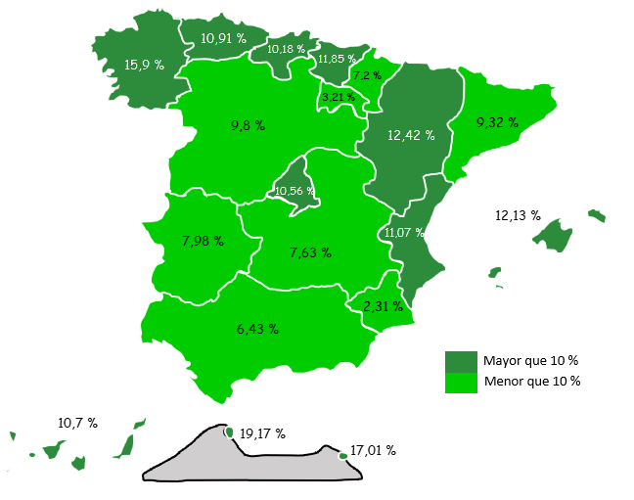
18 | Granada | 26,242 | -219 | -0.83% | 1,824 | 7.47%
21 | Huelva | 42,335 | -22,432 | -34.64% | -4,007 | -8.65%
23 | Jaén | 6,439 | -190 | -2.86% | 338 | 5.55%
29 | Málaga | 102,728 | 1,964 | 1.95% | 10,527 | 11.42%
41 | Sevilla | 39,613 | 172 | 0.44% | 3,941 | 11.05%
 | ANDALUCÍA | 313,560 | -25,678 | -7.57% | 18,940 | 6.43%
22 | Huesca | 23,851 | 1,872 | 8.52% | 4,708 | 24.59%
44 | Teruel | 8,524 | 248 | 3.00% | 685 | 8.74%
50 | Zaragoza | 70,686 | 2,116 | 3.09% | 5,992 | 9.26%
 | ARAGÓN | 103,060 | 4,235 | 4.29% | 11,385 | 12.42%
33 | ASTURIAS | 20,093 | 540 | 2.76% | 1,977 | 10.91%
7 | ILLES BALEARS | 142,967 | 7,766 | 5.74% | 15,471 | 12.13%
35 | Las Palmas | 60,107 | 167 | 0.28% | 5,704 | 10.49%
38 | S.C.Tenerife | 56,803 | 60 | 0.11% | 5,596 | 10.93%
 | CANARIAS | 116,910 | 227 | 0.19% | 11,300 | 10.70%
39 | CANTABRIA | 16,544 | 361 | 2.23% | 1,528 | 10.18%
5 | Ávila | 4,563 | 194 | 4.45% | 517 | 12.78%
9 | Burgos | 16,123 | 251 | 1.58% | 913 | 6.00%
24 | León | 9,940 | 139 | 1.42% | 971 | 10.82%
34 | Palencia | 4,424 | 121 | 2.81% | 745 | 20.25%
37 | Salamanca | 7,119 | 159 | 2.29% | 870 | 13.93%
40 | Segovia | 10,303 | 776 | 8.15% | 526 | 5.38%
42 | Soria | 5,579 | 291 | 5.51% | 593 | 11.90%
47 | Valladolid | 16,043 | 365 | 2.33% | 1,476 | 10.13%
49 | Zamora | 3,296 | 82 | 2.57% | 293 | 9.77%
 | CASTILLA Y LEÓN | 77,390 | 2,379 | 3.17% | 6,904 | 9.80%
2 | Albacete | 16,784 | 2,744 | 19.54% | 689 | 4.28%
13 | Ciudad Real | 13,773 | 833 | 6.43% | 1,191 | 9.46%
16 | Cuenca | 14,635 | 1,680 | 12.96% | 490 | 3.47%
19 | Guadalajara | 16,596 | 228 | 1.39% | 1,368 | 8.98%
45 | Toledo | 27,429 | 242 | 0.89% | 2,590 | 10.43%
 | CAST.-LA MANCHA | 89,218 | 5,726 | 6.86% | 6,327 | 7.63%
8 | Barcelona | 467,637 | 5,400 | 1.17% | 41,104 | 9.64%
17 | Girona | 75,934 | 2,855 | 3.91% | 5,210 | 7.37%
25 | Lleida | 51,224 | 5,076 | 11.00% | 6,187 | 13.74%
43 | Tarragona | 58,359 | 941 | 1.64% | 3,208 | 5.82%
 | CATALUÑA | 653,154 | 14,271 | 2.23% | 55,708 | 9.32%
3 | Alacant-Alicante | 116,955 | 2,101 | 1.83% | 10,799 | 10.17%
12 | Castelló | 39,952 | 595 | 1.51% | 2,227 | 5.90%
46 | Valencia | 136,937 | 28 | 0.02% | 16,254 | 13.47%
 | C. VALENCIANA | 293,845 | 2,724 | 0.94% | 29,280 | 11.07%
6 | Badajoz | 6,952 | -4 | -0.06% | -1,814 | -20.70%
10 | Cáceres | 9,817 | 83 | 0.86% | 3,054 | 45.15%
 | EXTREMADURA | 16,769 | 79 | 0.47% | 1,239 | 7.98%
15 | A Coruña | 22,906 | 596 | 2.67% | 3,592 | 18.60%
27 | Lugo | 8,534 | 390 | 4.79% | 1,179 | 16.03%
32 | Ourense | 7,347 | 166 | 2.31% | 958 | 14.99%
36 | Pontevedra | 18,731 | 582 | 3.21% | 2,161 | 13.04%
 | GALICIA | 57,518 | 1,734 | 3.11% | 7,889 | 15.90%
28 | C. DE MADRID | 544,047 | 6,423 | 1.19% | 51,943 | 10.56%
30 | R. DE MURCIA | 102,184 | -3,233 | -3.07% | 2,310 | 2.31%
31 | NAVARRA | 35,078 | -290 | -0.82% | 2,356 | 7.20%
1 | Araba-Álava | 15,478 | -137 | -0.87% | 1,127 | 7.85%
20 | Gipuzkoa | 31,684 | 710 | 2.29% | 3,536 | 12.56%
48 | Bizkaia | 42,893 | 604 | 1.43% | 4,876 | 12.83%
 | PAÍS VASCO | 90,055 | 1,177 | 1.32% | 9,539 | 11.85%
26 | LA RIOJA | 19,513 | -851 | -4.18% | 606 | 3.21%
51 | CEUTA | 2,430 | 5 | 0.23% | 391 | 19.17%
52 | MELILLA | 4,269 | 16 | 0.37% | 621 | 17.01%
 | TOTAL | 2,698,604 | 17,612 | 0.66% | 235,714 | 9.57%

Grafico Sectores Gral
 | AFILIACIÓN DE EXTRANJEROS | VOLVER AL ÍNDICE
 | % SOBRE TOTAL SECTORES DE ACTIVIDAD. RÉG. GENERAL
 | MEDIA JUNIO 2023

 | DISTRIBUCIÓN POR SECTORES DE ACTIVIDAD. RÉG. GENERAL
Agricultura, Ganadería, Caza, Silvicultura y Pesca | 24.67%
Industrias Extractivas | 5.98%
Industria Manufacturera | 8.91%
Suministro de Energía Eléctrica, Gas, Vapor y Aire Acondicionado | 3.75%
Suministro de Agua, Actividades de Saneamiento, Gestión de Residuos y Descontaminación | 5.37%
Construcción | 20.57%
Comercio; Reparación de Vehículos de Motor y Bicicletas | 11.07%
Transporte y Almacenamiento | 14.20%
Hostelería | 28.36%
Información y Comunicaciones | 12.18%
Actividades Financieras y de Seguros | 4.87%
Actividades Inmobiliarias | 14.45%
Actividades Profesionales Científicas y Técnicas | 9.99%
Actividades Administrativas y Servicios Auxiliares | 15.19%
Administración Pública y Defensa; Seguridad Social Obligatoria | 1.42%
Educación | 5.18%
Actividades Sanitarias y Servicios Centrales | 5.77%
Actividades Artísticas, Recreativas y de Entretenimiento | 11.03%
Otros Servicios | 13.43%
Actividades de los Hogares como Empleadores de Personal Doméstico y Productores de Bienes y Servicios para uso Propio | 10.15%
Actividades de Organizaciones y Organismo Extraterritoriales | 28.19%
S.E. Agrario | 33.13%
S.E. Hogar | 46.09%
TOTAL | 13.40%
1
2
3
4
5
6
7
8
9
10
11
12
13
14
15
16
17
18
19
20
21
22
22

Grafico Sectores Auton.
AFILIACIÓN DE EXTRANJEROS | VOLVER AL ÍNDICE
DISTRIBUCIÓN POR SECTORES DE ACTIVIDAD. RÉG. DE AUTÓNOMOS
MEDIA JUNIO 2023

 | % SOBRE TOTAL SECTORES DE ACTIVIDAD. RÉG. DE AUTÓNOMOS
Agricultura, Ganadería, Caza, Silvicultura y Pesca | 2.47%
Industrias Extractivas | 5.41%
Industria Manufacturera | 5.68%
Suministro de Energía Eléctrica, Gas, Vapor y Aire Acondicionado | 5.55%
Suministro de Agua, Actividades de Saneamiento, Gestión de Residuos y Descontaminación | 6.35%
Construcción | 14.77%
Comercio; Reparación de Vehículos de Motor y Bicicletas | 13.19%
Transporte y Almacenamiento | 14.22%
Hostelería | 22.47%
Información y Comunicaciones | 17.44%
Actividades Financieras y de Seguros | 5.49%
Actividades Inmobiliarias | 17.84%
Actividades Profesionales Científicas y Técnicas | 8.98%
Actividades Administrativas y Servicios Auxiliares | 17.67%
Administración Pública y Defensa; Seguridad Social Obligatoria | 6.96%
Educación | 14.22%
Actividades Sanitarias y Servicios Centrales | 6.68%
Actividades Artísticas, Recreativas y de Entretenimiento | 10.27%
Otros Servicios | 15.04%
Actividades de los Hogares como Empleadores de Personal Doméstico y Productores de Bienes y Servicios para uso Propio | 18.71%
Actividades de Organizaciones y Organismo Extraterritoriales | 11.55%
TOTAL | 12.67%

Grafico paises
AFILIACIÓN DE EXTRANJEROS
PAÍSES QUE MÁS AFILIADOS APORTAN EN JUNIO | VOLVER AL ÍNDICE

MES DE JUNIO DE CADA AÑO (2014-2023) |  |  | AFILIADOS EXTRANJEROS - MESES DE JUNIO
 |  |  | 2014 | 2015 | 2016 | 2017 | 2018 | 2019 | 2020 | 2021 | 2022 | 2023
 |  | RUMANIA | 276,701 | 298,424 | 316,511 | 340,086 | 353,553 | 361,873 | 334,221 | 341,411 | 348,328 | 349,913
 |  | MARRUECOS | 191,113 | 202,992 | 210,450 | 230,470 | 255,656 | 273,901 | 254,664 | 282,901 | 306,898 | 328,359
 |  | ITALIA | 67,610 | 75,746 | 87,034 | 100,816 | 115,183 | 131,334 | 123,155 | 136,112 | 161,270 | 180,558
 |  | COLOMBIA | 58,678 | 54,532 | 54,025 | 56,629 | 63,368 | 73,850 | 74,978 | 94,265 | 117,376 | 162,298
 |  | VENEZUELA | 14,761 | 16,034 | 18,817 | 24,636 | 36,814 | 56,001 | 64,465 | 95,916 | 115,194 | 141,536
 |  | CHINA | 90,579 | 93,612 | 95,653 | 99,437 | 103,274 | 107,282 | 92,385 | 102,598 | 110,635 | 113,241
 |  | ECUADOR | 78,272 | 72,190 | 70,077 | 71,104 | 73,775 | 75,894 | 68,916 | 71,156 | 73,298 | 73,223
 |  | REINO UNIDO | 56,753 | 58,816 | 61,883 | 65,360 | 68,791 | 72,163 | 67,793 | 65,955 | 68,063 | 67,211

COLOMBIA

CHINA

Por nacionalidad-reg-genero
TOTAL AFILIADOS POR NACIONALIDAD - RÉGIMEN-GÉNERO (Datos a 30 de junio)
 | Total
Ucrania | 1
Ucrania | 1
Ucrania | 47
Ucrania | 9450
Ucrania | 1711
Ucrania | 7890
Ucrania | 46134
VOLVER AL ÍNDICE
...

ANDALUCIA-1
ANDALUCÍA |  |  |  |  |  |  |  |  |  | VOLVER AL ÍNDICE
AFILIACIÓN DE EXTRANJEROS
DISTRIBUCIÓN POR REGÍMENES

 | MEDIA JUNIO

 | REGÍMENES | GENERAL (Total) | General | S.E. Agrario | S.E. Hogar | AUTÓNOMOS | MAR | CARBÓN | TOTAL
 | DE LA UNIÓN EUROPEA | 74,529 | 52,674 | 20,461 | 1,394 | 22,808 | 84 | 0 | 97,421
 | DE PAÍSES NO UNIÓN EUROPEA | 179,387 | 102,576 | 63,154 | 13,656 | 36,295 | 457 | 0 | 216,139
 | TOTAL EXTRANJEROS | 253,916 | 155,250 | 83,615 | 15,050 | 59,103 | 541 | 0 | 313,560

Distribución porcentual por régimen
Porcentajes de variación sobre el total de extranjeros

 |  | GENERAL (total) | AUTÓNOMOS | MAR |  | TOTAL |  | TOTAL
 | Distribución Porcentual | 253,916 | 59,103 | 541 |  | 313,560 |  | 313,560
 |  | 80.98% | 18.85% | 0.17% |  | 100.00% |  | 100.00%

 |  | Intermensual | Interanual
 | ANDALUCÍA | -7.57% | 6.43%

ARAGON-1
ARAGÓN |  |  |  |  |  |  |  |  |  | VOLVER AL ÍNDICE
AFILIACIÓN DE EXTRANJEROS
DISTRIBUCIÓN POR REGÍMENES

 | MEDIA JUNIO

 | REGÍMENES | GENERAL (Total) | General | S.E. Agrario | S.E. Hogar | AUTÓNOMOS | MAR | CARBÓN | TOTAL
 | DE LA UNIÓN EUROPEA | 37,686 | 27,991 | 7,508 | 2,186 | 4,669 | 0 | 0 | 42,355
 | DE PAÍSES NO UNIÓN EUROPEA | 54,593 | 38,925 | 11,568 | 4,100 | 6,112 | 0 | 0 | 60,705
 | TOTAL EXTRANJEROS | 92,279 | 66,916 | 19,076 | 6,287 | 10,782 | 0 | 0 | 103,060

Distribución porcentual por régimen
Porcentajes de variación sobre el total de extranjeros

 |  | GENERAL (total) | AUTÓNOMOS | MAR |  | TOTAL |  | TOTAL
 | Distribución Porcentual | 92,279 | 10,782 | 0 |  | 103,060 |  | 103,060
 |  | 89.54% | 10.46% | 0.00% |  | 100.00% |  | 100.00%

 |  | Intermensual | Interanual
 | ARAGÓN | 4.29% | 12.42%

ASTURIAS-1
ASTURIAS |  |  |  |  |  |  |  |  |  | VOLVER AL ÍNDICE
AFILIACIÓN DE EXTRANJEROS
DISTRIBUCIÓN POR REGÍMENES

 | MEDIA JUNIO

 | REGÍMENES | GENERAL (Total) | General | S.E. Agrario | S.E. Hogar | AUTÓNOMOS | MAR | CARBÓN | TOTAL
 | DE LA UNIÓN EUROPEA | 4,977 | 4,244 | 69 | 663 | 1,246 | 41 | 22 | 6,286
 | DE PAÍSES NO UNIÓN EUROPEA | 11,221 | 9,232 | 235 | 1,755 | 2,434 | 150 | 3 | 13,808
 | TOTAL EXTRANJEROS | 16,198 | 13,476 | 304 | 2,418 | 3,680 | 190 | 25 | 20,093

Distribución porcentual por régimen
Porcentajes de variación sobre el total de extranjeros

 |  | GENERAL (total) | AUTÓNOMOS | MAR | CARBON | TOTAL |  | TOTAL
 | Distribución Porcentual | 16,198 | 3,680 | 190 | 25 | 20,093 |  | 20,093
 |  | 80.61% | 18.31% | 0.95% | 0.13% | 100.00% |  | 100.00%

 |  | Intermensual | Interanual
 | ANDALUCÍA | 2.76% | 10.91%

BALEARES-1
ILLES BALEARS |  |  |  |  |  |  |  |  |  | VOLVER AL ÍNDICE
AFILIACIÓN DE EXTRANJEROS
DISTRIBUCIÓN POR REGÍMENES

 | MEDIA JUNIO

 | REGÍMENES | GENERAL (Total) | General | S.E. Agrario | S.E. Hogar | AUTÓNOMOS | MAR | CARBÓN | TOTAL
 | DE LA UNIÓN EUROPEA | 44,610 | 43,375 | 166 | 1,070 | 15,587 | 280 | 0 | 60,478
 | DE PAÍSES NO UNIÓN EUROPEA | 71,100 | 66,306 | 1,218 | 3,576 | 11,201 | 189 | 0 | 82,490
 | TOTAL EXTRANJEROS | 115,711 | 109,681 | 1,384 | 4,645 | 26,788 | 469 | 0 | 142,967

Distribución porcentual por régimen
Porcentajes de variación sobre el total de extranjeros

 |  | GENERAL (total) | AUTÓNOMOS | MAR |  | TOTAL |  | TOTAL
 | Distribución Porcentual | 115,711 | 26,788 | 469 |  | 142,967 |  | 142,967
 |  | 80.94% | 18.74% | 0.33% |  | 100.00% |  | 100.00%

 |  | Intermensual | Interanual
 | ILLES BALEARS | 5.74% | 12.13%

CANARIAS-1
ISLAS CANARIAS |  |  |  |  |  |  |  |  |  | VOLVER AL ÍNDICE
AFILIACIÓN DE EXTRANJEROS
DISTRIBUCIÓN POR REGÍMENES

 | MEDIA JUNIO

 | REGÍMENES | GENERAL (Total) | General | S.E. Agrario | S.E. Hogar | AUTÓNOMOS | MAR | CARBÓN | TOTAL
 | DE LA UNIÓN EUROPEA | 31,682 | 30,989 | 509 | 184 | 17,815 | 335 | 0 | 49,832
 | DE PAÍSES NO UNIÓN EUROPEA | 54,109 | 49,100 | 2,133 | 2,876 | 12,633 | 336 | 0 | 67,078
 | TOTAL EXTRANJEROS | 85,791 | 80,089 | 2,642 | 3,060 | 30,448 | 671 | 0 | 116,910

Distribución porcentual por régimen
Porcentajes de variación sobre el total de extranjeros

 |  | GENERAL (total) | AUTÓNOMOS | MAR |  | TOTAL |  | TOTAL
 | Distribución Porcentual | 85,791 | 30,448 | 671 |  | 116,910 |  | 116,910
 |  | 73.38% | 26.04% | 0.57% |  | 100.00% |  | 100.00%

 |  | Intermensual | Interanual
 | CANARIAS | 0.19% | 10.70%

CANTABRIA-1
CANTABRIA |  |  |  |  |  |  |  |  |  | VOLVER AL ÍNDICE
AFILIACIÓN DE EXTRANJEROS
DISTRIBUCIÓN POR REGÍMENES

 | MEDIA JUNIO

 | REGÍMENES | GENERAL (Total) | General | S.E. Agrario | S.E. Hogar | AUTÓNOMOS | MAR | CARBÓN | TOTAL
 | DE LA UNIÓN EUROPEA | 3,768 | 3,395 | 57 | 316 | 1,097 | 16 | 0 | 4,881
 | DE PAÍSES NO UNIÓN EUROPEA | 9,772 | 8,267 | 190 | 1,315 | 1,739 | 152 | 0 | 11,663
 | TOTAL EXTRANJEROS | 13,539 | 11,663 | 246 | 1,631 | 2,836 | 168 | 0 | 16,544

Distribución porcentual por régimen
Porcentajes de variación sobre el total de extranjeros

 |  | GENERAL (total) | AUTÓNOMOS | MAR |  | TOTAL |  | TOTAL
 | Distribución Porcentual | 13,539 | 2,836 | 168 |  | 16,544 |  | 16,544
 |  | 81.84% | 17.14% | 1.02% |  | 100.00% |  | 100.00%

 |  | Intermensual | Interanual
 | CANTABRIA | 2.23% | 10.18%

C Y LEON-1
CASTILLA Y LEÓN |  |  |  |  |  |  |  |  |  | VOLVER AL ÍNDICE
AFILIACIÓN DE EXTRANJEROS
DISTRIBUCIÓN POR REGÍMENES

 | MEDIA JUNIO

 | REGÍMENES | GENERAL (Total) | General | S.E. Agrario | S.E. Hogar | AUTÓNOMOS | MAR | CARBÓN | TOTAL
 | DE LA UNIÓN EUROPEA | 28,031 | 23,286 | 3,389 | 1,356 | 4,047 | 0 | 0 | 32,078
 | DE PAÍSES NO UNIÓN EUROPEA | 39,920 | 32,960 | 2,836 | 4,123 | 5,392 | 0 | 0 | 45,312
 | TOTAL EXTRANJEROS | 67,951 | 56,246 | 6,225 | 5,479 | 9,439 | 0 | 0 | 77,390

Distribución porcentual por régimen
Porcentajes de variación sobre el total de extranjeros

 |  | GENERAL (total) | AUTÓNOMOS | MAR |  | TOTAL |  | TOTAL
 | Distribución Porcentual | 67,951 | 9,439 | 0 |  | 77,390 |  | 77,390
 |  | 87.80% | 12.20% | 0.00% |  | 100.00% |  | 100.00%

 |  | Intermensual | Interanual
 | CASTILLA Y LEÓN | 3.17% | 9.80%

C LA MANCHA-1
CASTILLA-LA MANCHA |  |  |  |  |  |  |  |  |  | VOLVER AL ÍNDICE
AFILIACIÓN DE EXTRANJEROS
DISTRIBUCIÓN POR REGÍMENES

 | MEDIA JUNIO

 | REGÍMENES | GENERAL (Total) | General | S.E. Agrario | S.E. Hogar | AUTÓNOMOS | MAR | CARBÓN | TOTAL
 | DE LA UNIÓN EUROPEA | 35,183 | 22,783 | 11,158 | 1,242 | 4,469 | 0 | 0 | 39,651
 | DE PAÍSES NO UNIÓN EUROPEA | 43,054 | 30,855 | 9,489 | 2,709 | 6,513 | 0 | 0 | 49,567
 | TOTAL EXTRANJEROS | 78,236 | 53,639 | 20,647 | 3,951 | 10,982 | 0 | 0 | 89,218

Distribución porcentual por régimen
Porcentajes de variación sobre el total de extranjeros

 |  | GENERAL (total) | AUTÓNOMOS | MAR |  | TOTAL |  | TOTAL
 | Distribución Porcentual | 78,236 | 10,982 | 0 |  | 89,218 |  | 89,218
 |  | 87.69% | 12.31% | 0.00% |  | 100.00% |  | 100.00%

 |  | Intermensual | Interanual
 | CAST.-LA MANCHA | 6.86% | 7.63%

CATALUÑA-1
CATALUÑA |  |  |  |  |  |  |  |  |  | VOLVER AL ÍNDICE
AFILIACIÓN DE EXTRANJEROS
DISTRIBUCIÓN POR REGÍMENES

 | MEDIA JUNIO

 | REGÍMENES | GENERAL (Total) | General | S.E. Agrario | S.E. Hogar | AUTÓNOMOS | MAR | CARBÓN | TOTAL
 | DE LA UNIÓN EUROPEA | 157,283 | 151,413 | 3,605 | 2,265 | 31,018 | 232 | 0 | 188,532
 | DE PAÍSES NO UNIÓN EUROPEA | 401,823 | 356,856 | 17,901 | 27,066 | 62,209 | 591 | 0 | 464,623
 | TOTAL EXTRANJEROS | 559,105 | 508,269 | 21,506 | 29,330 | 93,226 | 823 | 0 | 653,154

Distribución porcentual por régimen
Porcentajes de variación sobre el total de extranjeros

 |  | GENERAL (total) | AUTÓNOMOS | MAR |  | TOTAL |  | TOTAL
 | Distribución Porcentual | 559,105 | 93,226 | 823 |  | 653,154 |  | 653,154
 |  | 85.60% | 14.27% | 0.13% |  | 100.00% |  | 100.00%

 |  | Intermensual | Interanual
 | CATALUÑA | 2.23% | 9.32%

C VALENCIANA-1
COMUNIDAD VALENCIANA |  |  |  |  |  |  |  |  |  | VOLVER AL ÍNDICE
AFILIACIÓN DE EXTRANJEROS
DISTRIBUCIÓN POR REGÍMENES

 | MEDIA JUNIO

 | REGÍMENES | GENERAL (Total) | General | S.E. Agrario | S.E. Hogar | AUTÓNOMOS | MAR | CARBÓN | TOTAL
 | DE LA UNIÓN EUROPEA | 86,250 | 78,285 | 4,234 | 3,731 | 27,524 | 136 | 0 | 113,911
 | DE PAÍSES NO UNIÓN EUROPEA | 144,032 | 119,273 | 15,040 | 9,718 | 35,511 | 392 | 0 | 179,934
 | TOTAL EXTRANJEROS | 230,281 | 197,558 | 19,274 | 13,449 | 63,035 | 528 | 0 | 293,845

Distribución porcentual por régimen
Porcentajes de variación sobre el total de extranjeros

 |  | GENERAL (total) | AUTÓNOMOS | MAR |  | TOTAL |  | TOTAL
 | Distribución Porcentual | 230,281 | 63,035 | 528 |  | 293,845 |  | 293,845
 |  | 78.37% | 21.45% | 0.18% |  | 100.00% |  | 100.00%

 |  | Intermensual | Interanual
 | C. VALENCIANA | 0.94% | 11.07%

EXTREMADURA-1
EXTREMADURA |  |  |  |  |  |  |  |  |  | VOLVER AL ÍNDICE
AFILIACIÓN DE EXTRANJEROS
DISTRIBUCIÓN POR REGÍMENES

 | MEDIA JUNIO

 | REGÍMENES | GENERAL (Total) | General | S.E. Agrario | S.E. Hogar | AUTÓNOMOS | MAR | CARBÓN | TOTAL
 | DE LA UNIÓN EUROPEA | 5,697 | 3,458 | 2,087 | 153 | 934 | 0 | 0 | 6,630
 | DE PAÍSES NO UNIÓN EUROPEA | 8,319 | 5,133 | 2,301 | 885 | 1,820 | 0 | 0 | 10,139
 | TOTAL EXTRANJEROS | 14,016 | 8,591 | 4,387 | 1,038 | 2,753 | 0 | 0 | 16,769

Distribución porcentual por régimen
Porcentajes de variación sobre el total de extranjeros

 |  | GENERAL (total) | AUTÓNOMOS | MAR |  | TOTAL |  | TOTAL
 | Distribución Porcentual | 14,016 | 2,753 | 0 |  | 16,769 |  | 16,769
 |  | 83.58% | 16.42% | 0.00% |  | 100.00% |  | 100.00%

 |  | Intermensual | Interanual
 | EXTREMADURA | 0.47% | 7.98%

GALICIA-1
GALICIA |  |  |  |  |  |  |  |  |  | VOLVER AL ÍNDICE
AFILIACIÓN DE EXTRANJEROS
DISTRIBUCIÓN POR REGÍMENES

 | MEDIA JUNIO

 | REGÍMENES | GENERAL (Total) | General | S.E. Agrario | S.E. Hogar | AUTÓNOMOS | MAR | CARBÓN | TOTAL
 | DE LA UNIÓN EUROPEA | 14,140 | 13,230 | 420 | 490 | 3,155 | 196 | 0 | 17,490
 | DE PAÍSES NO UNIÓN EUROPEA | 32,718 | 27,413 | 1,251 | 4,053 | 5,829 | 1,481 | 0 | 40,028
 | TOTAL EXTRANJEROS | 46,857 | 40,643 | 1,671 | 4,543 | 8,984 | 1,677 | 0 | 57,518

Distribución porcentual por régimen
Porcentajes de variación sobre el total de extranjeros

 |  | GENERAL (total) | AUTÓNOMOS | MAR |  | TOTAL |  | TOTAL
 | Distribución Porcentual | 46,857 | 8,984 | 1,677 |  | 57,518 |  | 57,518
 |  | 81.47% | 15.62% | 2.92% |  | 100.00% |  | 100.00%

 |  | Intermensual | Interanual
 | GALICIA | 3.11% | 15.90%

MADRID-1
MADRID |  |  |  |  |  |  |  |  |  | VOLVER AL ÍNDICE
AFILIACIÓN DE EXTRANJEROS
DISTRIBUCIÓN POR REGÍMENES

 | MEDIA JUNIO

 | REGÍMENES | GENERAL (Total) | General | S.E. Agrario | S.E. Hogar | AUTÓNOMOS | MAR | CARBÓN | TOTAL
 | DE LA UNIÓN EUROPEA | 154,802 | 139,403 | 364 | 15,035 | 25,415 | 62 | 0 | 180,279
 | DE PAÍSES NO UNIÓN EUROPEA | 319,792 | 272,888 | 772 | 46,132 | 43,922 | 54 | 0 | 363,768
 | TOTAL EXTRANJEROS | 474,594 | 412,291 | 1,136 | 61,168 | 69,337 | 116 | 0 | 544,047

Distribución porcentual por régimen
Porcentajes de variación sobre el total de extranjeros

 |  | GENERAL (total) | AUTÓNOMOS | MAR |  | TOTAL |  | TOTAL
 | Distribución Porcentual | 474,594 | 69,337 | 116 |  | 544,047 |  | 544,047
 |  | 87.23% | 12.74% | 0.02% |  | 100.00% |  | 100.00%

 |  | Intermensual | Interanual
 | C. DE MADRID | 1.19% | 10.56%

MURCIA-1
MURCIA |  |  |  |  |  |  |  |  |  | VOLVER AL ÍNDICE
AFILIACIÓN DE EXTRANJEROS
DISTRIBUCIÓN POR REGÍMENES

 | MEDIA JUNIO

 | REGÍMENES | GENERAL (Total) | General | S.E. Agrario | S.E. Hogar | AUTÓNOMOS | MAR | CARBÓN | TOTAL
 | DE LA UNIÓN EUROPEA | 11,454 | 9,035 | 2,103 | 316 | 2,243 | 12 | 0 | 13,709
 | DE PAÍSES NO UNIÓN EUROPEA | 80,883 | 29,865 | 47,394 | 3,624 | 7,470 | 123 | 0 | 88,475
 | TOTAL EXTRANJEROS | 92,337 | 38,901 | 49,496 | 3,940 | 9,712 | 135 | 0 | 102,184

Distribución porcentual por régimen
Porcentajes de variación sobre el total de extranjeros

 |  | GENERAL (total) | AUTÓNOMOS | MAR |  | TOTAL |  | TOTAL
 | Distribución Porcentual | 92,337 | 9,712 | 135 |  | 102,184 |  | 102,184
 |  | 90.36% | 9.50% | 0.13% |  | 100.00% |  | 100.00%

 |  | Intermensual | Interanual
 | R. DE MURCIA | -3.07% | 2.31%

NAVARRA-1
NAVARRA |  |  |  |  |  |  |  |  |  | VOLVER AL ÍNDICE
AFILIACIÓN DE EXTRANJEROS
DISTRIBUCIÓN POR REGÍMENES

 | MEDIA JUNIO

 | REGÍMENES | GENERAL (Total) | General | S.E. Agrario | S.E. Hogar | AUTÓNOMOS | MAR | CARBÓN | TOTAL
 | DE LA UNIÓN EUROPEA | 9,533 | 8,199 | 573 | 760 | 2,268 | 0 | 0 | 11,802
 | DE PAÍSES NO UNIÓN EUROPEA | 19,966 | 15,776 | 2,187 | 2,003 | 3,310 | 0 | 0 | 23,276
 | TOTAL EXTRANJEROS | 29,499 | 23,975 | 2,760 | 2,763 | 5,579 | 0 | 0 | 35,078

Distribución porcentual por régimen
Porcentajes de variación sobre el total de extranjeros

 |  | GENERAL (total) | AUTÓNOMOS | MAR |  | TOTAL |  | TOTAL
 | Distribución Porcentual | 29,499 | 5,579 | 0 |  | 35,078 |  | 35,078
 |  | 84.10% | 15.90% | 0.00% |  | 100.00% |  | 100.00%

 |  | Intermensual | Interanual
 | NAVARRA | -0.82% | 7.20%

PAIS VASCO-1
PAÍS VASCO |  |  |  |  |  |  |  |  |  | VOLVER AL ÍNDICE
AFILIACIÓN DE EXTRANJEROS
DISTRIBUCIÓN POR REGÍMENES

 | MEDIA JUNIO

 | REGÍMENES | GENERAL (Total) | General | S.E. Agrario | S.E. Hogar | AUTÓNOMOS | MAR | CARBÓN | TOTAL
 | DE LA UNIÓN EUROPEA | 16,753 | 14,966 | 356 | 1,431 | 4,827 | 60 | 0 | 21,640
 | DE PAÍSES NO UNIÓN EUROPEA | 58,424 | 46,347 | 997 | 11,081 | 9,598 | 393 | 0 | 68,414
 | TOTAL EXTRANJEROS | 75,177 | 61,312 | 1,353 | 12,512 | 14,425 | 453 | 0 | 90,055

Distribución porcentual por régimen
Porcentajes de variación sobre el total de extranjeros

 |  | GENERAL (total) | AUTÓNOMOS | MAR |  | TOTAL |  | TOTAL
 | Distribución Porcentual | 75,177 | 14,425 | 453 |  | 90,055 |  | 90,055
 |  | 83.48% | 16.02% | 0.50% |  | 100.00% |  | 100.00%

 |  | Intermensual | Interanual
 | PAÍS VASCO | 1.32% | 11.85%

LA RIOJA-1
LA RIOJA |  |  |  |  |  |  |  |  |  | VOLVER AL ÍNDICE
AFILIACIÓN DE EXTRANJEROS
DISTRIBUCIÓN POR REGÍMENES

 | MEDIA JUNIO

 | REGÍMENES | GENERAL (Total) | General | S.E. Agrario | S.E. Hogar | AUTÓNOMOS | MAR | CARBÓN | TOTAL
 | DE LA UNIÓN EUROPEA | 6,804 | 5,018 | 1,213 | 574 | 1,151 | 0 | 0 | 7,954
 | DE PAÍSES NO UNIÓN EUROPEA | 10,274 | 8,056 | 1,438 | 781 | 1,285 | 0 | 0 | 11,559
 | TOTAL EXTRANJEROS | 17,078 | 13,073 | 2,650 | 1,355 | 2,435 | 0 | 0 | 19,513

Distribución porcentual por régimen
Porcentajes de variación sobre el total de extranjeros

 |  | GENERAL (total) | AUTÓNOMOS | MAR |  | TOTAL |  | TOTAL
 | Distribución Porcentual | 17,078 | 2,435 | 0 |  | 19,513 |  | 19,513
 |  | 87.52% | 12.48% | 0.00% |  | 100.00% |  | 100.00%

 |  | Intermensual | Interanual
 | LA RIOJA | -4.18% | 3.21%

CEUTA-1
CEUTA |  |  |  |  |  |  |  |  |  | VOLVER AL ÍNDICE
AFILIACIÓN DE EXTRANJEROS
DISTRIBUCIÓN POR REGÍMENES

 | MEDIA JUNIO

 | REGÍMENES | GENERAL (Total) | General | S.E. Agrario | S.E. Hogar | AUTÓNOMOS | MAR | CARBÓN | TOTAL
 | DE LA UNIÓN EUROPEA | 62 | 62 | 0 | 0 | 20 | 1 | 0 | 83
 | DE PAÍSES NO UNIÓN EUROPEA | 2,068 | 1,300 | 0 | 769 | 271 | 7 | 0 | 2,347
 | TOTAL EXTRANJEROS | 2,130 | 1,362 | 0 | 769 | 291 | 8 | 0 | 2,430

Distribución porcentual por régimen
Porcentajes de variación sobre el total de extranjeros

 |  | GENERAL (total) | AUTÓNOMOS | MAR |  | TOTAL |  | TOTAL
 | Distribución Porcentual | 2,130 | 291 | 8 |  | 2,430 |  | 2,430
 |  | 87.68% | 11.99% | 0.33% |  | 100.00% |  | 100.00%

 |  | Intermensual | Interanual
 | CEUTA | 0.23% | 19.17%

MELILLA-1
MELILLA |  |  |  |  |  |  |  |  |  | VOLVER AL ÍNDICE
AFILIACIÓN DE EXTRANJEROS
DISTRIBUCIÓN POR REGÍMENES

 | MEDIA JUNIO

 | REGÍMENES | GENERAL (Total) | General | S.E. Agrario | S.E. Hogar | AUTÓNOMOS | MAR | CARBÓN | TOTAL
 | DE LA UNIÓN EUROPEA | 66 | 66 | 0 | 0 | 66 | 0 | 0 | 131
 | DE PAÍSES NO UNIÓN EUROPEA | 3,376 | 2,493 | 5 | 878 | 760 | 2 | 0 | 4,138
 | TOTAL EXTRANJEROS | 3,441 | 2,559 | 5 | 878 | 826 | 2 | 0 | 4,269

Distribución porcentual por régimen
Porcentajes de variación sobre el total de extranjeros

 |  | GENERAL (total) | AUTÓNOMOS | MAR |  | TOTAL |  | TOTAL
 | Distribución Porcentual | 3,441 | 826 | 2 |  | 4,269 |  | 4,269
 |  | 80.61% | 19.35% | 0.05% |  | 100.00% |  | 100.00%

 |  | Intermensual | Interanual
 | MELILLA | 0.37% | 17.01%

